(G1-7)
画面レイアウト定義
共通情報 |  | システム名 | 学生のいらないものショッピングサイトシステム |  |  |  |  |  |  |  |  |  |  |  | 作成者 | 津上
 |  | 工程名 | 画面設計 |  |  |  |  |  |  |  |  |  |  |  | 作成日付 | 2020-06-04
①
 |  | ドキュメント名 | 学生のいらないものショッピングサイトシステム 画面設計書 |  |  |  |  |  |  |  |  |  |  |  | バージョン | V1.0
書誌情報 |  | 書誌名 | 学生のいらないものショッピングサイトシステム |  |  |  |  |  |  |  |  |  |  |  | 更新者
 |  | 画面ID | G1-7 |  | 画面の名称 |  | 商品検索結果画面 |  |  |  | 画面ファイル名称 |  |  |  | 更新日付
 |  | 概要 | 商品を検索した結果を表示する画面
レイアウト図 |  |  |  |  |  |  |  |  |  |  |  | 操作手順
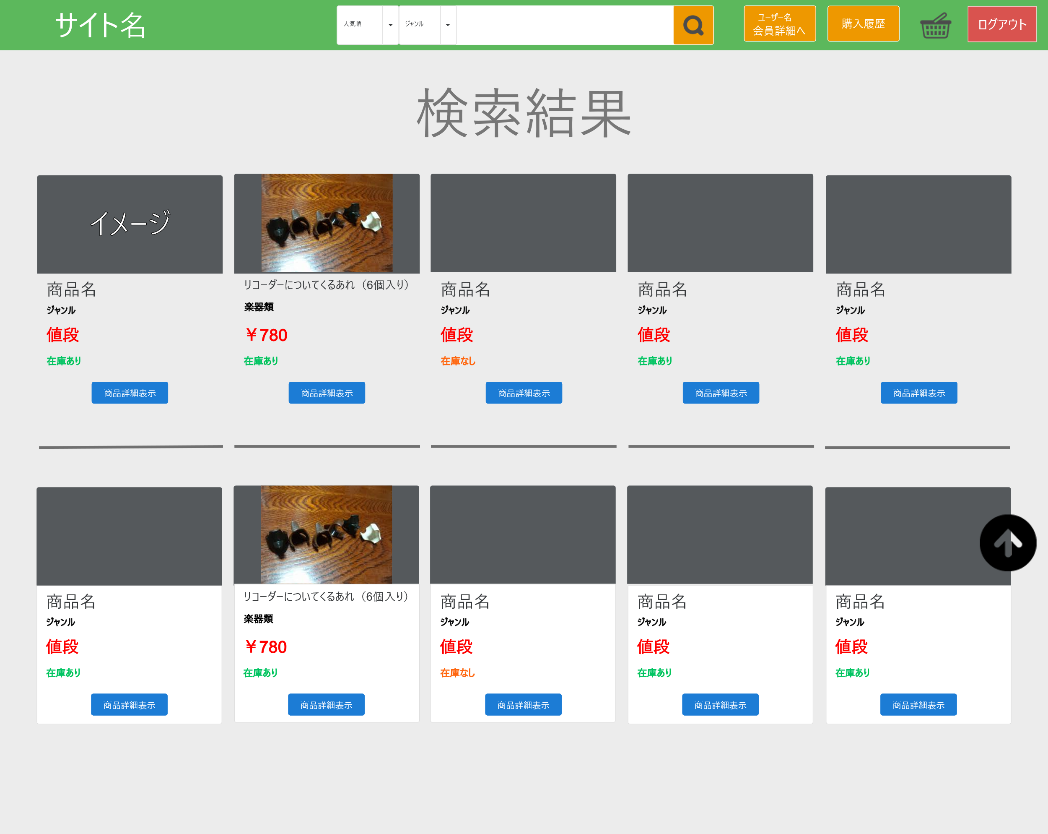
①
⑧
⑦
⑥
⑤
④
③
②
 |  |  |  |  |  |  |  |  |  |  |  | ① ログアウトボタン押下 → ログイン情報を破棄してログイン画面に遷移
 |  |  |  |  |  |  |  |  |  |  |  | ② 管理者詳細ボタンを押下 → 管理者情報詳細画面に遷移
 |  |  |  |  |  |  |  |  |  |  |  | ③ 一覧ページリンクを押下 → 管理者トップ画面に遷移

①

⑩

⑨

使用する部品
識別ID | ラベル |  | 入力／表示 | 部品の種類 |  | 表示桁数 | 入力桁数 | データ型 | 文字種 | 初期表示 | 設定元 |  | 設定先 | 説明
1 | ログアウトボタン |  | - | ボタン |  | - | - | - | - | - | - |  | - | ログイン情報を破棄してログイン画面に遷移
2 | かご表示ボタン |  | - | ボタン |  | - | - | - | - | - | - |  | - | 管理者詳細画面に遷移
3 | 購入履歴ボタン |  | - | ボタン |  | - | - | - | - | - | - |  | - | 管理者トップ画面に遷移
4 | 会員詳細ボタン |  | - | ボタン |  | - | - | - | - | - | - |  | - | 会員詳細画面に遷移
5 | 検索ボタン |  | - | ボタン |  | - | - | - | - | - | - |  | - | 検索テキストボックスのワードをもとに検索結果画面に遷移
6 | 検索テキストボックス |  | 入力 | テキストボックス |  | - | 30 | VARCHAR | 全角 | - | - |  | - | 検索するワードを入力するボックス
7 | ジャンルリスト |  | 表示 | リストボックス |  | - | - | - | - | ジャンル | - |  | - | ジャンルを指定するリストボックス
8 | ソートリスト |  | 表示 | リストボックス |  | - | - | - | - | 人気順 | - |  | - | ソートの指定をするリストボックス
9 | 商品詳細表示ボタン |  | - | ボタン |  | - | - | - | - | - | - |  | - | 商品詳細画面に遷移
10 | 画面トップ遷移ボタン |  | - | ボタン |  | - | - | - | - | - | - |  | - | 画面上部に移動

